Planilha3
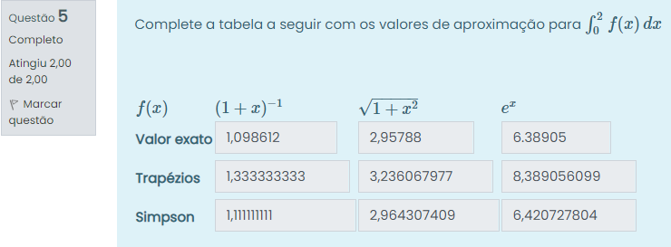
(1+x)^-1 | xi | f(xi) | root(1+x^2) | xi | f(xi) | e^x | xi | f(xi)
a= | 0 | 1 | a= | 0 | 1 | a= | 0 | 1
b= | 2 | 0.3333333333 | b= | 2 | 2.236067977 | b= | 2 | 7.389056099
h= | 1 |  | h= | 1 |  | h= | 1
(a+b)/2 | 1 | 0.5 | (a+b)/2 | 1 | 1.414213562 | (a+b)/2 | 1 | 2.718281828

 | 1.098612 |  |  | 2.95788 |  |  | 6.38905
Trapézio | 1.333333333 |  | Trapézio | 3.236067977 |  | Trapézio | 8.389056099
Simpson | 1.111111111 |  | Simpson | 2.964307409 |  | Simpson | 6.420727804

 | Menores Limitantes Inferiores |  |  | Menores Limitantes Inferiores |  |  | Menores Limitantes Inferiores
Erro por Trapézio | 0.6666666667 |  | Erro por Trapézio | 0.6666666667 |  | Erro por Trapézio | 0.6666666667
Erro por Simpson | 0.01111111111 |  | Erro por Simpson | 0.01111111111 |  | Erro por Simpson | 0.01111111111

